关系图
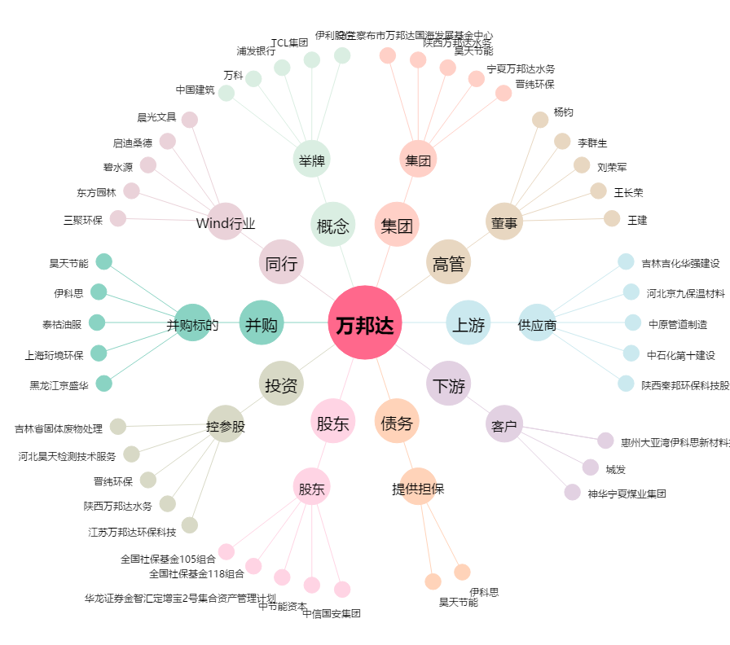
万邦达[300055.SZ] - 关系概览图

